portada


imc
Peso | Altura | IMC | Clasificación
74 | 1.8 | 22.8 | Normal
65 | 1.72 | 22.0 | Normal
78 | 1.6 | 30.5 | Obesidad 1
120 | 1.2 | 83.3 | Obesidad 3
90 | 1.6 | 35.2 | Obesidad 2
65 | 1.8 | 20.1 | Normal
70 | 2.1 | 15.9 | Bajo Peso
83 | 2 | 20.8 | Normal
26 | 1.76 | 8.4 | Bajo Peso
58 | 1.9 | 16.1 | Bajo Peso
54 | 1.9 | 14.4 | Bajo Peso
110 | 2.0 | 28.2 | Sobrepeso
92 | 2.0 | 22.7 | Normal
150 | 1.4 | 76.5 | Obesidad 3
39 | 1.7 | 13.4 | Bajo Peso
35 | 1.6 | 13.6 | Bajo Peso
74 | 1.76 | 23.9 | Normal
65 | 1.9 | 18.0 | Bajo Peso
78 | 1.9 | 20.8 | Normal
120 | 2.0 | 30.8 | Obesidad 1
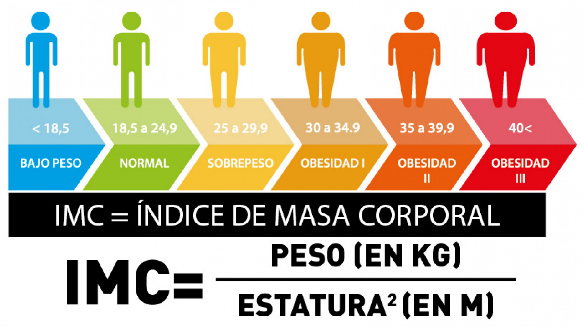
110 | 2.0 | 27.1 | Sobrepeso
65 | 1.4 | 33.2 | Obesidad 1
70 | 1.7 | 24.2 | Normal
83 | 1.6 | 32.4 | Obesidad 1
26 | 1.8 | 8.0 | Bajo Peso
58 | 1.72 | 19.6 | Normal
54 | 1.6 | 21.2 | Normal
110 | 1.2 | 76.4 | Obesidad 3
92 | 1.4 | 46.9 | Obesidad 3
100 | 1.8 | 30.9 | Obesidad 1
39 | 2.1 | 8.8 | Bajo Peso
35 | 2 | 8.7 | Bajo Peso
13 | 1.1 | 10.7 | Bajo Peso
47 | 1.1 | 38.8 | Obesidad 2
50 | 1.2 | 34.7 | Obesidad 1
25 | 0.6 | 69.4 | Obesidad 3
20 | 0.9 | 24.7 | Normal
25 | 1.4 | 12.8 | Bajo Peso
5 | 1.7 | 1.7 | Bajo Peso
76 | 0.9 | 93.8 | Obesidad 3
90 | 1.3 | 53.3 | Obesidad 3
7 | 1.2 | 4.9 | Bajo Peso
36 | 1 | 36.0 | Obesidad 2
20 | 0.9 | 24.7 | Normal
70 | 1.7 | 24.2 | Normal
71 | 1.9 | 19.7 | Normal
21 | 0.9 | 25.9 | Sobrepeso
44 | 1.1 | 36.4 | Obesidad 2
85 | 1.7 | 29.4 | Sobrepeso
33 | 1.8 | 10.2 | Bajo Peso
56 | 1.4 | 28.6 | Sobrepeso
62 | 0.8 | 96.9 | Obesidad 3
49 | 1.2 | 34.0 | Obesidad 1
60 | 1.6 | 23.4 | Normal
40 | 1.5 | 17.8 | Bajo Peso
50 | 0.9 | 61.7 | Obesidad 3
46 | 1.1 | 38.0 | Obesidad 2
42 | 1.05 | 38.1 | Obesidad 2
66 | 1.4 | 33.7 | Obesidad 1
48 | 1 | 48.0 | Obesidad 3
82 | 1.3 | 48.5 | Obesidad 3
20 | 1.6 | 7.8 | Bajo Peso
45 | 1.4 | 23.0 | Normal
74 | 1.7 | 25.6 | Sobrepeso
87 | 1.5 | 38.7 | Obesidad 2
61 | 1.4 | 31.1 | Obesidad 1
20 | 0.8 | 31.2 | Obesidad 1
34 | 1.7 | 11.8 | Bajo Peso
65 | 1.6 | 25.4 | Sobrepeso
90 | 1.6 | 35.2 | Obesidad 2
23 | 0.9 | 28.4 | Sobrepeso
70 | 1.7 | 24.2 | Normal
82 | 1.9 | 22.7 | Normal
40 | 1.4 | 20.4 | Normal
35 | 1.5 | 15.6 | Bajo Peso
62 | 1.6 | 24.2 | Normal
73 | 1.9 | 20.2 | Normal
24 | 0.8 | 37.5 | Obesidad 2
30 | 1.3 | 17.8 | Bajo Peso
72 | 1.8 | 22.2 | Normal
85 | 1.3 | 50.3 | Obesidad 3
38 | 1 | 38.0 | Obesidad 2
57 | 1.5 | 25.3 | Sobrepeso
46 | 1 | 46.0 | Obesidad 3
51 | 1.5 | 22.7 | Normal
51 | 1.4 | 26.0 | Sobrepeso
73 | 1.6 | 28.5 | Sobrepeso
20 | 1 | 20.0 | Normal
85 | 1.9 | 23.5 | Normal
70 | 1.4 | 35.7 | Obesidad 2
70 | 1.9 | 19.4 | Normal
38 | 1.7 | 13.1 | Bajo Peso
38 | 1.3 | 22.5 | Normal
23 | 0.9 | 28.4 | Sobrepeso
45 | 1.4 | 23.0 | Normal
61 | 1.9 | 16.9 | Bajo Peso
49 | 0.9 | 60.5 | Obesidad 3
31 | 1.9 | 8.6 | Bajo Peso
40 | 1.4 | 20.4 | Normal
35 | 1.5 | 15.6 | Bajo Peso
35 | 1.5 | 15.6 | Bajo Peso
32 | 1.4 | 16.3 | Bajo Peso
37 | 1.6 | 14.5 | Bajo Peso
28 | 1.3 | 16.6 | Bajo Peso
40 | 1.5 | 17.8 | Bajo Peso
30 | 1.4 | 15.3 | Bajo Peso
38 | 1.5 | 16.9 | Bajo Peso
33 | 1.6 | 12.9 | Bajo Peso
29 | 1.7 | 10.0 | Bajo Peso
34 | 1.5 | 15.1 | Bajo Peso
36 | 1.4 | 18.4 | Bajo Peso
31 | 1.6 | 12.1 | Bajo Peso
27 | 1.5 | 12.0 | Bajo Peso
41 | 1.4 | 20.9 | Normal
39 | 1.8 | 12.0 | Bajo Peso
45 | 1.6 | 17.6 | Bajo Peso
42 | 1.4 | 21.4 | Normal
43 | 1.5 | 19.1 | Normal
26 | 1.3 | 15.4 | Bajo Peso
24 | 1.2 | 16.7 | Bajo Peso
23 | 1.1 | 19.0 | Normal
75 | 1.8 | 23.1 | Normal
68 | 1.7 | 23.5 | Normal
72 | 1.6 | 28.1 | Sobrepeso
80 | 1.9 | 22.2 | Normal
69 | 1.75 | 22.5 | Normal
77 | 1.6 | 30.1 | Obesidad 1
74 | 1.8 | 22.8 | Normal
70 | 1.75 | 22.9 | Normal
73 | 1.6 | 28.5 | Sobrepeso
78 | 1.7 | 27.0 | Sobrepeso
76 | 1.65 | 27.9 | Sobrepeso
81 | 1.85 | 23.7 | Normal
84 | 1.8 | 25.9 | Sobrepeso
79 | 1.75 | 25.8 | Sobrepeso
67 | 1.6 | 26.2 | Sobrepeso
88 | 1.85 | 25.7 | Sobrepeso
71 | 1.8 | 21.9 | Normal
66 | 1.65 | 24.2 | Normal
85 | 1.7 | 29.4 | Sobrepeso
82 | 1.9 | 22.7 | Normal
64 | 1.5 | 28.4 | Sobrepeso
82 | 1.8 | 25.3 | Sobrepeso
90 | 1.7 | 31.1 | Obesidad 1
85 | 1.75 | 27.8 | Sobrepeso
88 | 1.9 | 24.4 | Normal
91 | 1.8 | 28.1 | Sobrepeso
84 | 1.6 | 32.8 | Obesidad 1
87 | 1.7 | 30.1 | Obesidad 1
92 | 1.75 | 30.0 | Obesidad 1
86 | 1.9 | 23.8 | Normal
89 | 1.85 | 26.0 | Sobrepeso
93 | 1.8 | 28.7 | Sobrepeso
94 | 1.9 | 26.0 | Sobrepeso
95 | 1.7 | 32.9 | Obesidad 1
96 | 1.75 | 31.3 | Obesidad 1
97 | 1.6 | 37.9 | Obesidad 2
98 | 1.8 | 30.2 | Obesidad 1
99 | 1.75 | 32.3 | Obesidad 1
100 | 1.6 | 39.1 | Obesidad 2
101 | 1.85 | 29.5 | Sobrepeso
102 | 1.7 | 35.3 | Obesidad 2
95 | 1.6 | 37.1 | Obesidad 2
105 | 1.7 | 36.3 | Obesidad 2
100 | 1.8 | 30.9 | Obesidad 1
110 | 1.7 | 38.1 | Obesidad 2
120 | 1.9 | 33.2 | Obesidad 1
115 | 1.75 | 37.6 | Obesidad 2
112 | 1.65 | 41.1 | Obesidad 3
125 | 1.8 | 38.6 | Obesidad 2
130 | 1.7 | 45.0 | Obesidad 3
135 | 1.9 | 37.4 | Obesidad 2
140 | 1.75 | 45.7 | Obesidad 3
125 | 1.85 | 36.5 | Obesidad 2
118 | 1.8 | 36.4 | Obesidad 2
122 | 1.6 | 47.7 | Obesidad 3
132 | 1.9 | 36.6 | Obesidad 2
137 | 1.8 | 42.3 | Obesidad 3
142 | 1.75 | 46.4 | Obesidad 3
138 | 1.7 | 47.8 | Obesidad 3
144 | 1.85 | 42.1 | Obesidad 3
149 | 1.8 | 46.0 | Obesidad 3
120 | 1.8 | 37.0 | Obesidad 2
135 | 1.9 | 37.4 | Obesidad 2
140 | 1.9 | 38.8 | Obesidad 2
150 | 1.6 | 58.6 | Obesidad 3
155 | 1.7 | 53.6 | Obesidad 3
160 | 1.85 | 46.7 | Obesidad 3
165 | 1.8 | 50.9 | Obesidad 3
170 | 1.9 | 47.1 | Obesidad 3
175 | 1.75 | 57.1 | Obesidad 3
180 | 1.85 | 52.6 | Obesidad 3
185 | 1.8 | 57.1 | Obesidad 3
190 | 1.75 | 62.0 | Obesidad 3
195 | 1.85 | 57.0 | Obesidad 3
200 | 1.9 | 55.4 | Obesidad 3
210 | 1.8 | 64.8 | Obesidad 3
220 | 1.85 | 64.3 | Obesidad 3
230 | 1.9 | 63.7 | Obesidad 3
240 | 1.8 | 74.1 | Obesidad 3
180 | 1.5 | 80.0 | Obesidad 3
200 | 1.8 | 61.7 | Obesidad 3
220 | 1.6 | 85.9 | Obesidad 3
240 | 1.9 | 66.5 | Obesidad 3
250 | 1.7 | 86.5 | Obesidad 3
260 | 1.8 | 80.2 | Obesidad 3
270 | 1.75 | 88.2 | Obesidad 3
280 | 1.85 | 81.8 | Obesidad 3
290 | 1.9 | 80.3 | Obesidad 3
300 | 1.8 | 92.6 | Obesidad 3
310 | 1.75 | 101.2 | Obesidad 3
320 | 1.85 | 93.5 | Obesidad 3
330 | 1.9 | 91.4 | Obesidad 3
340 | 1.8 | 104.9 | Obesidad 3
350 | 1.75 | 114.3 | Obesidad 3
360 | 1.85 | 105.2 | Obesidad 3
370 | 1.9 | 102.5 | Obesidad 3
380 | 1.8 | 117.3 | Obesidad 3
390 | 1.75 | 127.3 | Obesidad 3
400 | 1.9 | 110.8 | Obesidad 3

Balance
Cuenta de Clasificación
Clasificación | Cuenta de Clasificación
Bajo Peso | 41
Normal | 45
Obesidad 1 | 21
Obesidad 2 | 26
Obesidad 3 | 58
Sobrepeso | 29

